付図2、3、4
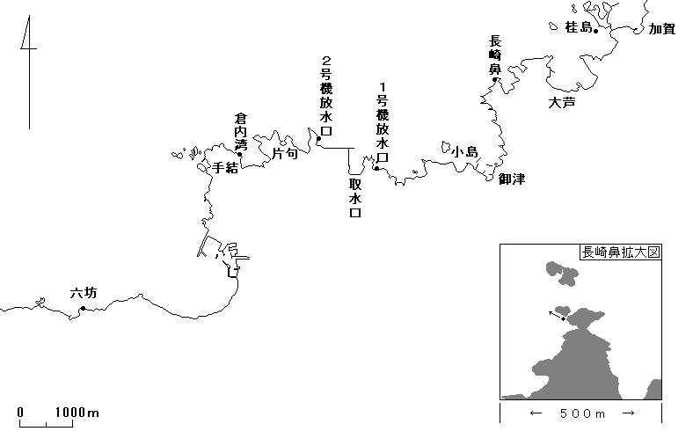

付図2 大型海藻調査 調査定点図

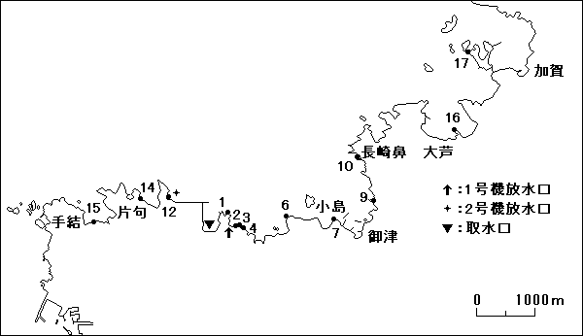

付図3 イワノリ調査 調査定点図

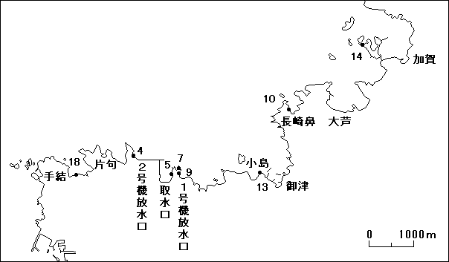

付図4 潮間帯調査 調査定点図

